测试趋势图
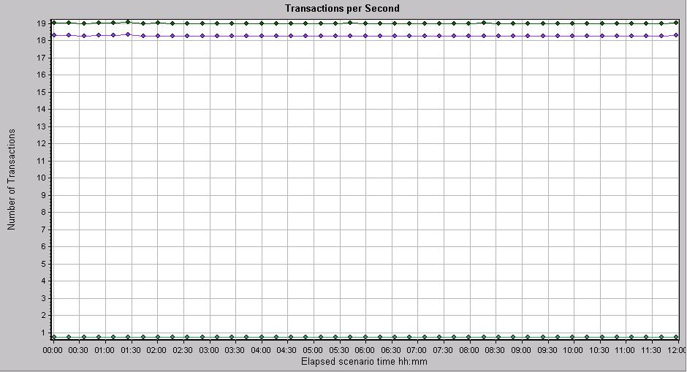

返回

稳定性测试结果
序号 | 交易代码 | 交易名称 | 执行时间 | 成功交 易笔数 | 失败交 易笔数 | 交易 成功率 | 失败原因 | TPS （笔/秒） | ART （秒/笔） | 资源使用率 |  |  |  | 执行日期 | 备注
 |  |  |  |  |  |  |  |  |  | CPU使用率 | 磁盘I/O使用率 | 内存使用率 | JVM使用率
本页只记录稳定性场景测试结果，每有效执行一次均需记录，记录方式采用组合显示，先选中当前场景下的所有交易明细行，然后依次点击“数据-组合”,即可实现组合显示
1 | Total-1 | Total-1 | 30分钟 | 99 | 1 | 99.00% |  | 10 |  |  |  |  |  |  | 趋势图
2 | T001 | N001 | 30分钟 | 45 | 0 | 100.00%
3 | T002 | N002 | 30分钟 | 31 | 0 | 100.00%
4 | T003 | N003 | 30分钟 | 23 | 1 | 95.83% | 参数不足
5 | Total-2 | Total-2 | 30分钟 | 200 | 0 | 100.00% |  | 20 |  |  |  |  |  |  | 趋势图
6 | T001 | N001 | 30分钟 | 90 | 0 | 100.00%
7 | T002 | N002 | 30分钟 | 62 | 0 | 100.00%
8 | T003 | N003 | 30分钟 | 48 | 0 | 100.00%
9 |  |  |  |  |  | #DIV/0!

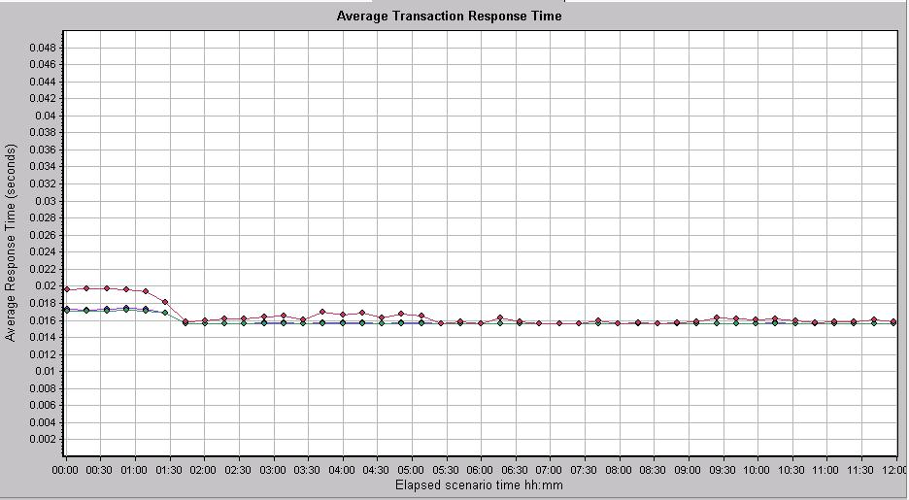
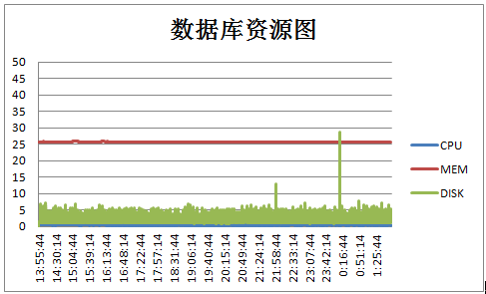
稳定性1结果趋势图（示例）：

